Estadísticas
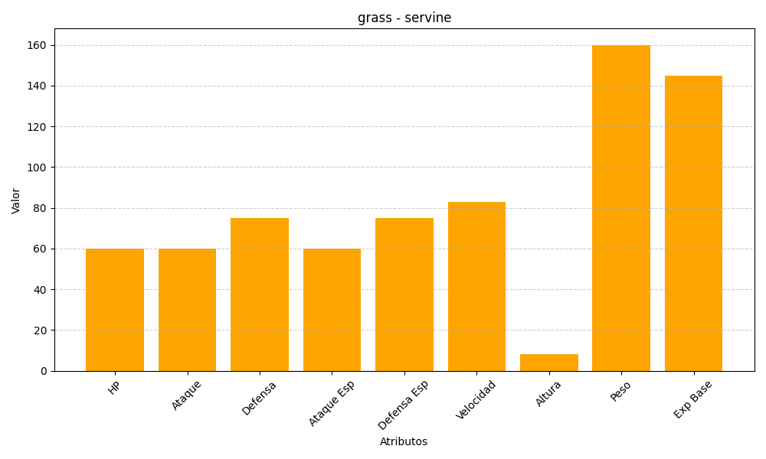
ID | Nombre | Tipo | HP | Ataque | Defensa | Ataque Especial | Defensa Especial | Velocidad | Altura | Peso | Experiencia Base
496 | servine | grass | 60 | 60 | 75 | 60 | 75 | 83 | 8 | 160 | 145

